상품제안서
레스쁘리 2P 선물세트 (카네이션 디퓨저) | 상품코드: S40587

 |  |  |  |  |  |  | 02-713-8555 | www.synergygift.co.kr
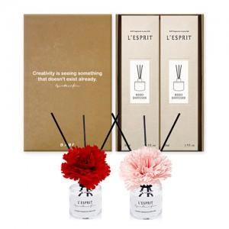

【상세/제작정보】 | <p><b><span style="font-size: 14pt;">※ ​</span><span style="font-size: 14pt;">병, 케이스, 띠지 중 한곳 무료부착 입니다.</span></b></p><p><b><span style="font-size: 14pt;">※</span></b><b><span style="font-size: 14pt;">​ 쇼핑백 별도문의 바랍니다.​</span></b>&nbsp;&nbsp;</p>

【인쇄/포장옵션】 | 스티커 / 포장지포장

【공급단가】 | 수량 | 30~ | 100~ | 500~ | 1,000~ | 3,000~
*VAT별도 | 핑크 | 12,870원 | 12,670원 | 12,370원 | 11,880원 | 11,380원
 | 레드 | 12,870원 | 12,670원 | 12,370원 | 11,880원 | 11,380원

【상품 URL】 | https://www.synergygift.co.kr:443/src/goods_detail.php?gdno=40587

